상품제안서
충전식 전기모기채 | 상품코드: F19392

 |  |  |  |  |  |  | 02-412-0044 | www.easy1.co.kr
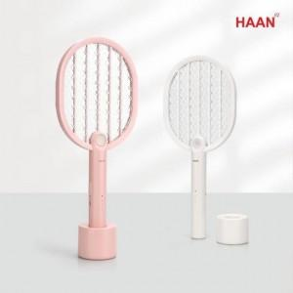

【상세/제작정보】 | KC인증! 3중 구조 그물망 방식! 안전한 이중 스위치!

【인쇄/포장옵션】 | 레이저 / 포장불가능

【공급단가】 | 수량 | 50~ | 100~ | 500~ | 1,000~ | 2,000~
*VAT별도 | 단가 | 16,200원 | 15,600원 | 15,000원 | 14,400원 | 14,040원

【상품 URL】 | http://www.easy1.co.kr/src/goods_detail.php?gdno=19392

